Sheet1
BWL1T2_UE11a (Vorratsbewertung)
Identitätspreisverfahren Ware X

Datum | Text | Stück | Preis | Wert
1.1. | Anfangsbestand | 6 | € 300.00 | € 1,800.00
5.5. | Zukauf | 15 | € 350.00 | € 5,250.00
5.5. | Stand
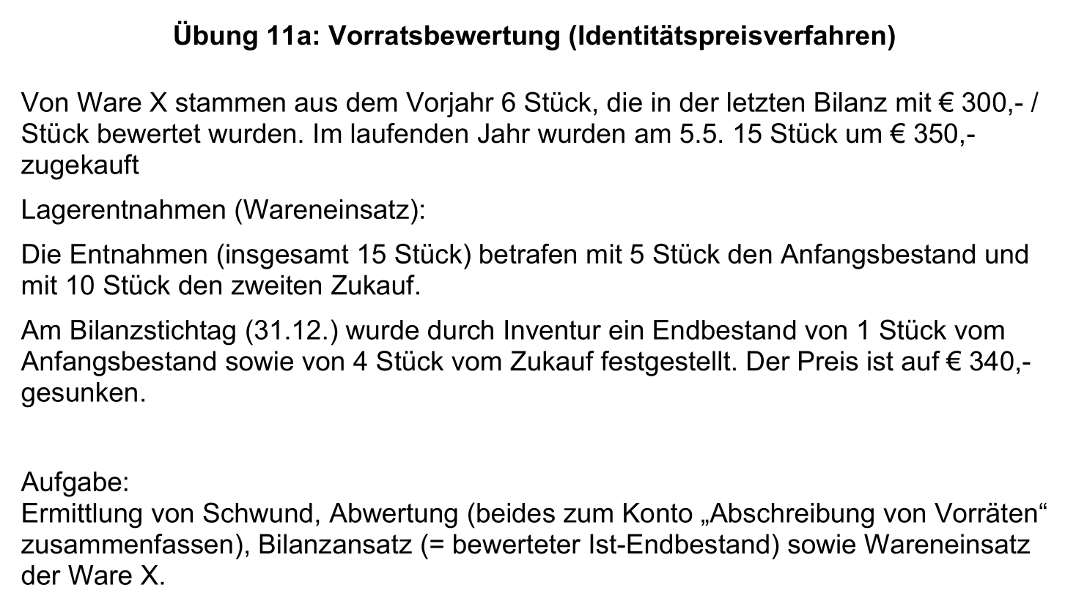
1.1. bis 31.12. | Abfassungen (Verbrauch, Einsatz)
 | vom Anfangsbestand | -5 |  | € 1,500.00 | Wareneinsatz | € 5,000.00
 | vom Zukauf | -10 |  | € 3,500.00
31.12. | Soll-Endbestand | 6
 | vom Anfangsbestand | 1 | € 300.00 | € 300.00
 | vom Zukauf | 5 | € 350.00 | € 1,750.00
31.12. Ist-Endbestand | vom Anfangsbestand | 1 | € 300.00 | € 300.00
 | vom Zukauf | 4 | € 350.00 | € 1,400.00
31.12. | Ist-Endbestand zum Einstandspreis | 5 |  | € 1,700.00

Schwund |  | 1 | € 350.00 | € 350.00 | Abschreibung von Vorräten: € xxxx | € 390.00
Abwertung |  | 4 | € 10.00 | € 40.00

Bilanzansatz | Vom Anfangsbestand | 1 | € 300.00 | € 300.00 | Wert der Vorräte in der Bilanz: € xxxx
 | vom Zukauf | 4 | € 340.00 | € 1,360.00 |  | € 1,660.00

Ware X (KL. 1)
1.1. | EBK | 1,800 | 1.2. | Wareneinsatz | 5,000
5.5. | z.B. Bank | 5,250 | 31.12. | Abschreibung von Vorräten | 390
 |  |  | 31.12. | SBK | 1,660
 |  | 7,050 |  |  | 7,050

Wareneinsatz X (Kl. 5)
1.2. | Ware X | 5,000 | 31.12. | GuV | 5,000

Abschreibung von Vorräten (KL. 7) "alles in einen Topf"
31.12. | Ware X | 390 | 31.12. | GuV | 390

Buchungssätze |  | Werte

